厚木の指標
※世帯数と人口については、令和７年国勢調査の人口速報集計（速報値）及び人口等基本集計（確報値）が公表されましたら再度算出します。
また、令和７年10月分から「神奈川県の人口と世帯」は令和７年国勢調査結果を基礎数値とするため結果速報が出るまで公表を休止しています。（県HPより）
あつぎ
統計月報
 |  |  |  |  |  |  |  | 令和 |  |  | 8 |  |  | 年 |  | 3 |  | 月（1日現在）

 |  |  |  |  |  |  | 世 帯 数 |  |  | 107,075 |  |  |  |  |  | 世帯 | （対前月比 |  | △ 25 |  | 世帯）

 |  |  |  |  |  |  | 人 口 |  |  | 222,035 |  |  |  |  |  | 人 | （対前月比 |  | △ 198 |  | 人 ）

 |  |  |  |  |  |  | 男 |  |  | 114,402 |  |  |  |  |  | 人 | （対前月比 |  | △ 122 |  | 人 ）

 |  |  |  |  |  |  | 女 |  |  | 107,633 |  |  |  |  |  | 人 | （対前月比 |  | △ 76 |  | 人 ）

厚木市 推計人口
検索
世帯数と人口は、令和２年国勢調査の数値を基準として、住民基本台帳法及び戸籍法に定める届出等の数値
を加減して推計したものです。（△は減を表します。）
統計月報は、厚木市のホームページでもご覧いただけます。
 | 2 | 月中の人口増減内訳 （人）

 | 区 分 |  |  |  |  |  |  |  | 男 |  | 女 |  |  | 計

 | 自然増減 |  | 出 生(１) |  |  |  |  |  | 47 |  | 45 |  |  | 92

 |  |  | 死 亡(２) |  |  |  |  |  | 121 |  | 107 |  |  | 228

 |  |  | (１)－(２)＝(Ａ） |  |  |  |  |  | △ 74 |  | △ 62 |  |  | △ 136

 | 社会増減 |  | 増加 | 転 入 |  |  |  |  | 426 |  | 294 |  |  | 720

 |  |  |  | その他 |  |  |  |  | 9 |  | 4 |  |  | 13

 |  |  |  | 計(３) |  |  |  |  | 435 |  | 298 |  |  | 733

 |  |  | 減少 | 転 出 |  |  |  |  | 445 |  | 305 |  |  | 750

 |  |  |  | その他 |  |  |  |  | 38 |  | 7 |  |  | 45

 |  |  |  | 計(４) |  |  |  |  | 483 |  | 312 |  |  | 795

 |  |  | (３)－(４)＝(Ｂ） |  |  |  |  |  | △ 48 |  | △ 14 |  |  | △ 62

 | 計 |  | （Ａ）＋（Ｂ） |  |  |  |  |  | △ 122 |  | △ 76 |  |  | △ 198

 | （その他とは、職権処理等です。）
厚木市の指標

 | 人口密度 |  |  |  |  | 世帯人員 |  |  |  |  |  | 出 生 |  |  |  |  |  | 死 亡
 | (市域面積 93.83k㎡)
 | 1k㎡当たり |  | 2,366 |  | 人 | 1世帯当たり |  |  | 2.07 |  | 人 | 1日当たり |  |  | 3.29 |  | 人 | 1日当たり |  | 8.14 |  | 人

 | (令和８年３月１日) |  |  |  |  | (令和８年３月１日) |  |  |  |  |  | (令和８年２月中) |  |  |  |  |  | (令和８年２月中)
 | 転 入 |  |  |  |  | 転 出 |  |  |  |  |  | 婚 姻 |  |  |  |  |  | 離 婚

 | 1日当たり |  | 25.71 |  | 人 | 1日当たり |  |  | 26.79 |  | 人 | 1日当たり |  |  | 6.00 |  | 組 | 1日当たり |  | 0.96 |  | 組

 | (令和８年２月中) |  |  |  |  | (令和８年２月中) |  |  |  |  |  | (令和８年２月中) |  |  |  |  |  | (令和８年２月中)
 |  |  |  |  |  |  |  |  |  |  |  |  | 発行 厚木市総務部行政総務課統計調査係
 |  |  |  |  |  |  |  |  |  |  |  |  | 〒243-8511 神奈川県厚木市中町3-17-17
 |  |  |  |  |  |  |  |  |  |  |  |  | 電話 046-225-2180・2183（直通）

推移グラフ等
厚木市の世帯数及び人口総数月別推移
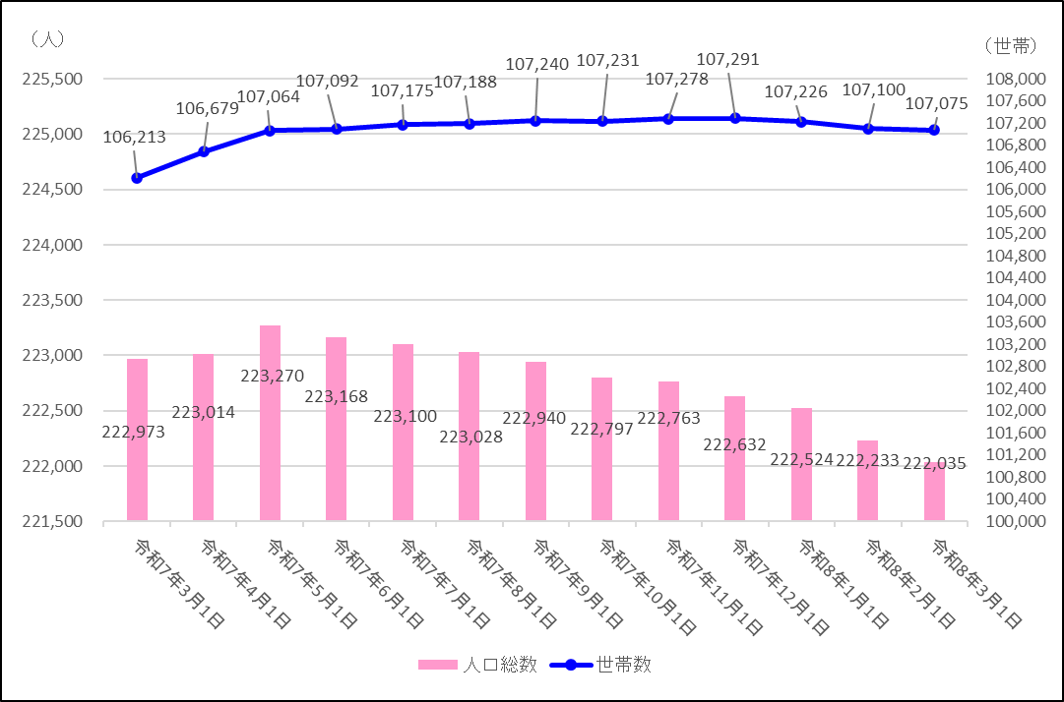

■出生・死亡の比較及び推移
直近５年 同月比較 | 直近12か月 月別推移

■転入・転出の比較及び推移
直近５年 同月比較 | 直近12か月 月別推移

※ 「転入」及び「転出」には「その他」の件数を含んでいません。

案内等
 | 地区別人口直近５年 同月推移
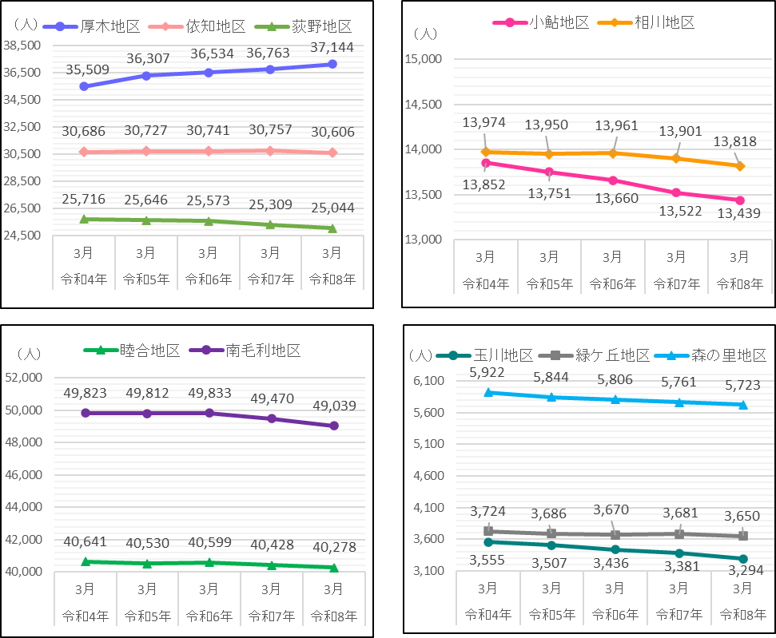

令和８年度 基幹統計調査一覧

 | ●経済センサス-活動調査 〈調査基準日 令和８年６月１日〉 経済センサス-活動調査は、全産業分野の売上（収入）金額や費用など経済活動の状況を把握するとともに、各種統計調査の母集団情報を得ることを目的としています。 ご協力をお願いします。

◆ |  | ◆ | ◇ | ◆ | ◇ | ◆ | ◇ | ◆ | ◇ | ◆ | ◇ | ◆ | ◇ | ◆ | ◇ | ◆ | ◇ | ◆ | ◇ | ◆ | ◇ | ◆ | ◇ | ◆ | ◇ | ◆ | ◇ | ◆
統計調査員を募集しています！！

厚木市では、各種統計調査に協力していただける統計調査員を募集しています。 主な仕事は、世帯や事業所への調査票の配布や回収、調査票等の関係書類の整備です。 御自身の合間の時間で活動していただくことができます。 過去に国勢調査などの調査経験のある方はもとより、未経験者の方も大歓迎ですので、 ご興味のある方や話を聞いてみたい方はぜひ御連絡をお待ちしております。 ※調査員の要件は、次の条件をすべて満たす方です。 ・原則20歳以上で、市内在住・在勤の方 ・責任をもって調査事務を遂行でき、調査に伴う秘密を守れる方 ・税務、警察、選挙に直接関係のない方 ※調査上知り得た内容を外部に漏らすことは、法律で堅く禁じられています。 ※調査に従事していただくと報酬等が支払われます。報酬額等は調査の種類や受持ち件数等により異な ります。

【連絡先】 厚木市 総務部 行政総務課 統計調査係 電 話：０４６－２２５－２１８０（直通） ＦＡＸ：０４６－２２３－４０５８ メール：0650@city.atsugi.kanagawa.jp
←詳しくはこちら
（市HPにつながります）

